Bénin
 | Bénin - COURBE DES TAUX 03/03/2025

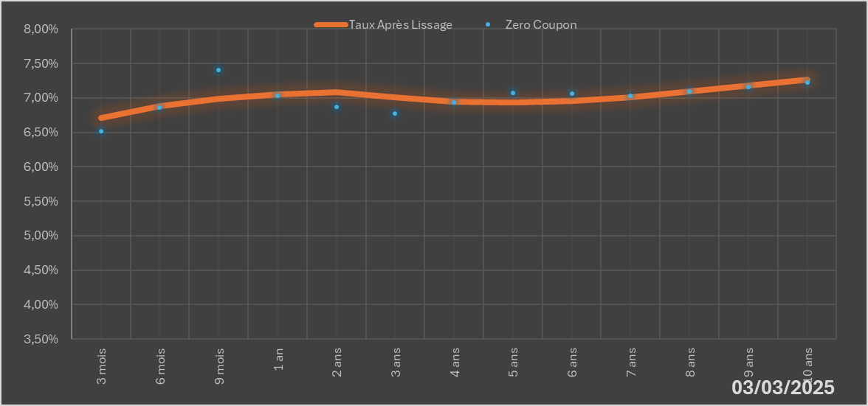
 |  | Maturité | Zero Coupon | Taux Après Lissage
 |  | 3 mois | 6.5164% | 6.7080%
 |  | 6 mois | 6.8627% | 6.8794%
 |  | 9 mois | 7.4058% | 6.9899%
 |  | 1 an | 7.0336% | 7.0560%
 |  | 2 ans | 6.8693% | 7.0871%
 |  | 3 ans | 6.7788% | 7.0047%
 |  | 4 ans | 6.9320% | 6.9430%
 |  | 5 ans | 7.0738% | 6.9287%
 |  | 6 ans | 7.0611% | 6.9563%
 |  | 7 ans | 7.0349% | 7.0136%
 |  | 8 ans | 7.0960% | 7.0893%
 |  | 9 ans | 7.1587% | 7.1747%
 |  | 10 ans | 7.2232% | 7.2637%

2025-03-03
oui

Bénin

